option 1
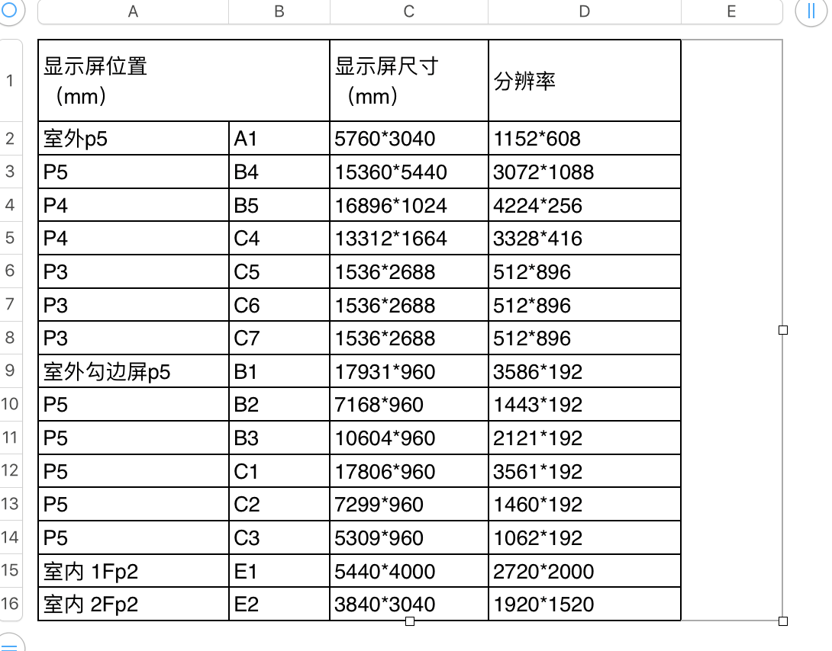
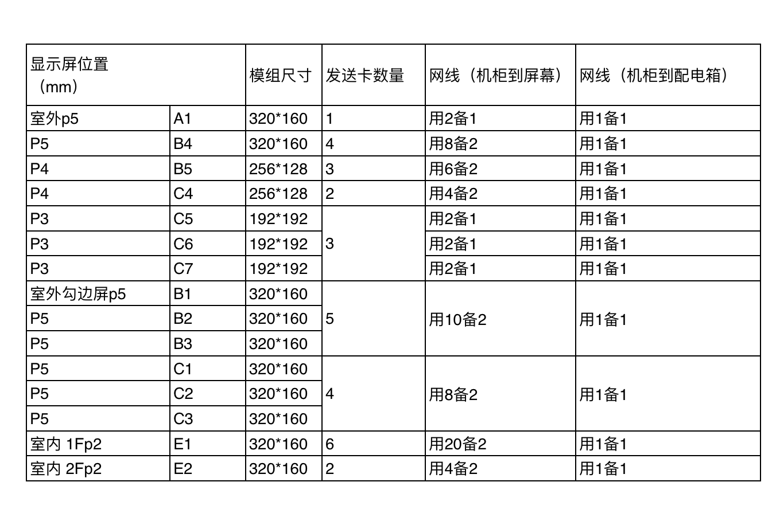

显示屏位置（mm） |  | 分辨率 |  | 网线跳线 (交换机-V8盒子) （条） | V8盒子 电源线 | V8盒子数量 （个） | 连接LED 发送卡数量 | LED分辨率 （屏幕分辨率） | 屏幕图例 | 描述 | 注：推荐方案，还需要根据新的测量数据进行最终确定。
 |  | 原始 | 分解后
室外 P5 | A1 | 1152*608 | 1152*608 | 1 | 1 | 1 | 1 | 1152*608
室外勾边屏 P5 | B1-1(主) | 3586*192 | 1666*192 | 5 | 5 | 5 | 5 | 1666*192 | 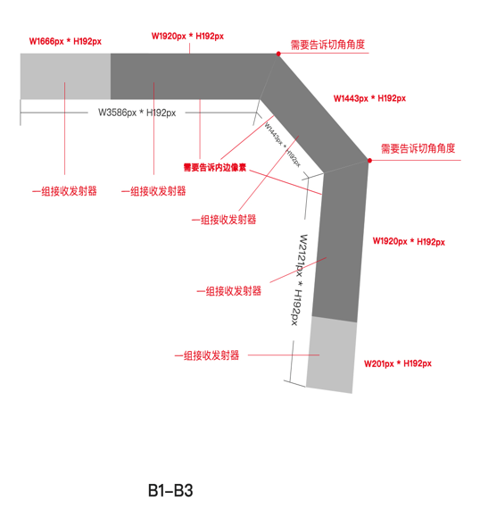 | 根据画面参考，需要告诉切角角度，切角内边像素。
室外勾边屏 P5 | B1-2 |  | 1920*192 |  |  |  |  | 1920*192
室外勾边屏 P5 | B2 | 1443*192 | 1443*192 |  |  |  |  | 1443*192
室外勾边屏 P5 | B3-1 | 2121*192 | 1920*192 |  |  |  |  | 1920*192
室外勾边屏 P5 | B3-2 |  | 201*192 |  |  |  |  | 201*192
P5 | B4-1(主) | 1088*3104 | 1088*960 | 4 | 4 | 4 | 4 | 1088*960 |  | 根据画面参考，需要告诉切角角度，左上角为画面起始点，切角边像素也需要告诉
P5 | B4-2 |  | 1088*960 |  |  |  |  | 1088*960
P5 | B4-3 |  | 1088*960 |  |  |  |  | 1088*960
P5 | B4-4 |  | 1088*224 |  |  |  |  | 1088*224
P4 | B5-1(主) | 4224*256 | 1920*256 | 3 | 3 | 3 | 3 | 1920*256
P4 | B5-2 |  | 1920*256 |  |  |  |  | 1920*256
P4 | B5-3 |  | 384*256 |  |  |  |  | 384*256
室外勾边屏 P5 | C1-1(主) | 3561*192 | 1641*192 | 4 | 4 | 4 | 4 | 1641*192 |  | 根据画面参考，需要告诉切角角度，切角内边像素。
室外勾边屏 P5 | C1-2 |  | 1920*192 |  |  |  |  | 1920*192
室外勾边屏 P5 | C2 | 1460*192 | 1460*192 |  |  |  |  | 1460*192
室外勾边屏 P5 | C3 | 1062*192 | 1062*192 |  |  |  |  | 1062*192
P4 | C4-1(主) | 3328*416 | 1920*416 | 2 | 2 | 2 | 2 | 1920*416
P4 | C4-2 |  | 1408*416 |  |  |  |  | 1408*416
P3 | C5 | 512*896 | 512*896 | 1 | 1 | 1 | 1 | 512*896
P3 | C6 | 512*896 | 512*896 | 1 | 1 | 1 | 1 | 512*896
P3 | C7 | 512*896 | 512*896 | 1 | 1 | 1 | 1 | 512*896
室内 1FP2 | E1-1(主) | 2720*2000 | 1052*1920 | 6 | 6 | 6 | 6 | 800*1920 | 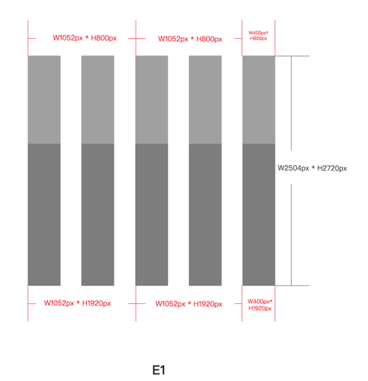
室内 1FP2 | E1-2 |  | 1052*1920 |  |  |  |  | 800*1920
室内 1FP2 | E1-3 |  | 400*1920 |  |  |  |  | 400*1920
室内 1FP2 | E1-4 |  | 1052*800 |  |  |  |  | 800*800
室内 1FP2 | E1-5 |  | 1052*800 |  |  |  |  | 800*800
室内 1FP2 | E1-6 |  | 400*800 |  |  |  |  | 400*800
室内 2Fp2 | E2-1(主) | 1920*1520 | 1920*720 | 2 | 2 | 2 | 2 | 1920*720
室内 2Fp2 | E2-2 |  | 1920*800 |  |  |  |  | 1920*800
 |  |  |  | 30条 | 30条 | 30个 | 30个

A1
608
 | 1520
A1

B1-B3
B1-1
B1-2
 | 1666 | 1920
192
1443

B2

1920
B3-1

201
B3-2

B4
B4-1
B4-2
B4-3
960
960
960
B4-4
224
 | 1088
B4

B5
B5-1
B5-2
B5-3
 | 1920 | 1920 | 384
256
B5

C1-C3
C1-2
C1-1
1920 | 1641
 |  | 192

1450

C2

1062
C3

C4
C4-1
C4-2
 | 1920 | 1408
416
C4

C5-C7
C5
C6
C7
 | 512 |  | 512 |  | 512
896 |  | 896 |  | 896
C5
C6
C7

E1
E1-4
E1-5
E1-6
126
E1-1
126
126
E1-2
126
E1-3
800
1920
 | 400 | 400 | 400 | 400 | 400
 | 1052 |  | 1052 |  | 400
E1

E2
E2-1
E2-2
720
800
 | 1920

